概要図
１．処理概要

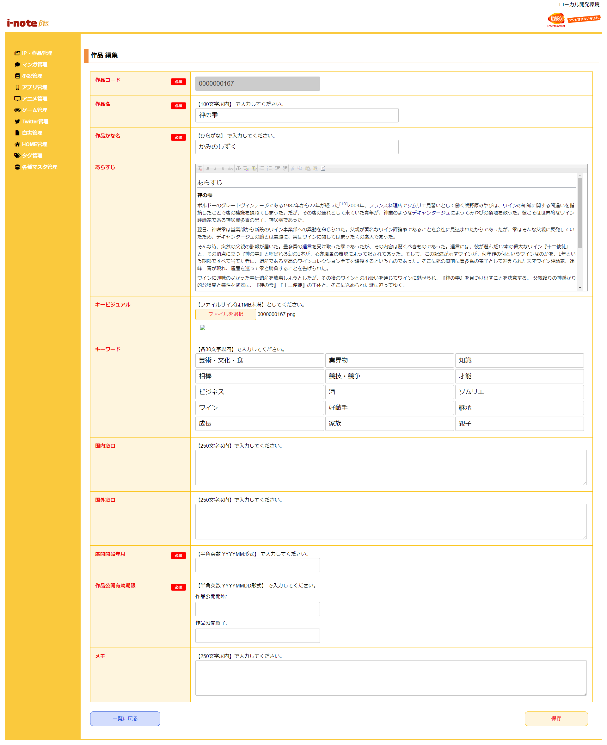
 | 初期表示
 |  | [1] | 作品情報 編集情報入力領域
 |  |  | 領域説明： | 作品情報編集に必要な情報を入力する。
１
 |  |  | 要素名 |  | 説明
 |  |  | 作品コード |  | 「作品マスタ.作品コード」を表示する。
 |  |  | 作品名 |  | 「作品マスタ.作品名」の表示、入力を行う。全角文字で入力する。
 |  |  |  |  | ＯＮＥ ＰＩＥＣＥ
 |  |  | 作品かな名 |  | 「作品マスタ.作品かな名」の表示、入力を行う。作品名の読み仮名をひらがなで入力する。
 |  |  |  |  | ＯＮＥ ＰＩＥＣＥ→わんぴーす
 |  |  | あらすじ |  | 「作品マスタ.あらすじ」表示、入力を行う。
 |  |  | キービジュアル選択ボタン |  | キービジュアル画像の表示、アップロードを行う。
 |  |  | キービジュアルファイル名 |  | 「作品マスタ.キービジュアルファイル名」を表示。
 |  |  | キーワード1～15 |  | 「作品マスタ.キーワード」の表示、入力を行う。
 |  |  |  |  | 検索用のキーワード（作品の略称、表記揺れ、主人公名など）を入力する。
 |  |  | 国内窓口 |  | 「作品マスタ.国内窓口」の表示、入力を行う。
 |  |  | 国外窓口 |  | 「作品マスタ.国外窓口」の表示、入力を行う。
 |  |  | 展開開始年月 |  | 「作品マスタ.展開開始年月」の表示、入力を行う。
 |  |  |  |  | 漫画作品の場合→連載開始日を入力
 |  |  |  |  | アニメ作品の場合→放送開始日を入力
 |  |  |  |  | ゲーム作品の場合→発売日を入力
 |  |  | 作品公開有効期限（開始） |  | 「作品マスタ.作品公開有効期限_開始」の表示、入力を行う。
 |  |  |  |  | YYYY/MM/DD形式で入力する。
 |  |  |  |  | 初期値：システム日付
 |  |  | 作品公開有効期限（終了） |  | 「作品マスタ.作品公開有効期限_終了」の表示、入力を行う。
 |  |  |  |  | YYYY/MM/DD形式で入力する。
 |  |  |  |  | 初期値：2099/12/31
 |  |  | メモ |  | 「作品マスタ.メモ」の表示、入力を行う。

 |  | [2] | ボタン表示領域
 |  |  | 領域説明： | 作品情報一覧画面へ遷移、作品情報の編集を行う。

 |  |  | 要素名 |  | 説明
 |  |  | 一覧に戻るボタン |  | 作品情報一覧画面に遷移する。
 |  |  | 保存ボタン |  | 作品情報を編集、作品情報一覧画面に遷移する。

2

